Krycí list
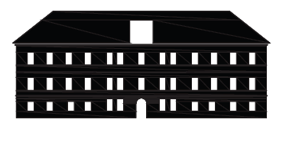
ROZPOČET STAVBY

 | REKONSTRUKCE MĚSTSKÉHO ÚŘADU Varnsdorf (VNITŘNÍ PROSTORY)

